THU CHI
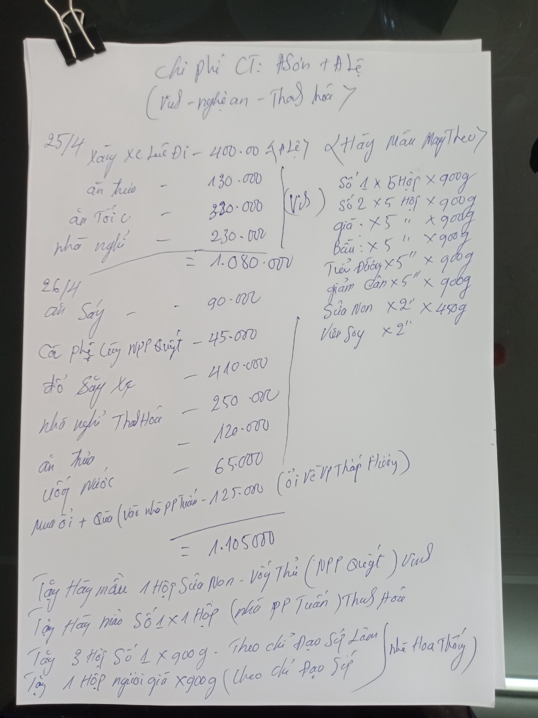
CÔNG TY CỔ PHẦN ĐT & PT NANO MILK |  |  |  | CỘNG HÒA XÃ HỘI CHỦ NGHĨA VIỆT NAM
Số:………./PKD. MST: 0108806878 |  |  |  | Độc lập – Tự do – Hạnh phúc

BẢNG TỔNG HỢP THU CHI THÁNG3/2020

Ngày tháng | Loại chi phí | Nội dung diễn giải | Thu tiền |  | Chi tiền
 |  |  | CK | TM | CK | TM
15/03/2020 | Chi phí tiếp khách | Ăn tối tại dê tươi 139 |  |  |  | 892,000
20/03/2020 | Chi phí tiếp khách | Uống cafe amarone |  |  |  | 143,000
20/03/2020 | Chi phí tiếp khách | Ăn tối tại nhà hàng Cường 556 |  |  |  | 120,000
22/03/2020 | Chi phí tiếp khách | Uống nước tiệm trà chanh |  |  |  | 60,000
22/03/2020 | Đi Đường | Xăng |  |  |  | 504,300
22/03/2020 | Chi phí khác | Điện thoại vivo |  |  |  | 2,718,182
24/03/2020 | Chi phí tiếp khách | Ăn tối Bia Hay |  |  |  | 382,000
25/03/2020 | Đi Đường | Cước đường bộ |  |  |  | 60,000
25/03/2020 | Đi Đường | Cước đường bộ |  |  |  | 15,000
25/03/2020 | Đi Đường | Cước đường bộ |  |  |  | 15,000
25/03/2020 | Đi Đường | Cước đường bộ |  |  |  | 15,000
25/03/2020 | Văn Phòng | Mua dồ ăn văn phòng |  |  |  | 136,864
25/03/2020 | Đi Đường | Thuê xe tự lái Tô Hiến Thành+xăng |  |  |  | 4,200,000
25/03/2020 | Đi Đường | Xăng |  |  |  | 1,014,600
29/03/2020 | Văn Phòng | Ăn uống văn phòng |  |  |  | 130,800
30/03/2020 | Đi Đường | Xăng |  |  |  | 1,000,000
30/03/2020 | Hàng hóa | E Huân Thanh trì thanh toán tiền hàng | 887,000
31/03/2020 | Vận chuyển | Chi Phí vận chuyển Cho Chị Huệ Điện Biên |  |  |  | 150,000
31/03/2020 | Hàng hóa | Tâm văn phòng thanh toán tiền hàng (bà tâm) | 548,000
01/04/2020 | Hàng hóa | Tâm thanh toán tiền hàng | 268,000
08/04/2020 | Văn Phòng | Đặt cọc 1 tháng và tiền nhà 2 tháng |  |  | 10,511,000
10/04/2020 | Hàng hóa | Chị Phú Chị Huân | 295,750
13/04/2020 | Đi Đường | Xăng |  |  |  | 500,000
14/04/2020 | Hàng hóa | Chị phú DVH thanh toán tiền hàng | 324,000
15/04/2020 | Hàng hóa | Tâm thanh toán tiền hàng | 1,634,000
18/04/2020 | Chi phí khác | Bộ cây mic phòng online |  |  | 350,000
20/04/2020 | Vận chuyển | Chi Phí vận chuyển Cho Chị Huệ Điện Biên |  |  |  | 250,000
20/04/2020 | Văn Phòng | Chi ăn uống văn phòng |  |  |  | 19,043
21/04/2020 | Lương thưởng | Hằng kế toán tạm ứng tiền lương |  |  | 500,000
21/04/2020 | Văn Phòng | Điện nước, dịch vụ |  |  |  | 1,469,000
21/04/2020 | Hàng hóa | Tâm thanh toán tiền hàng | 1,088,000
21/04/2020 | Hàng hóa | Tâm thanh toán tiền hàng | 274,000
21/04/2020 | Hàng hóa | Tâm thanh toán tiền hàng | 286,000
22/04/2020 | Hàng hóa | Triệu sơn thanh toán tiền hàng | 10,000,000
23/04/2020 | Chi phí khác | Bóng bay |  |  |  | 4,050,000
23/04/2020 | Hàng hóa | Tâm thanh toán tiền hàng | 1,430,000
23/04/2020 | Hàng hóa | Tâm thanh toán tiền hàng | 268,000
23/04/2020 | Hàng hóa | Hằng kế toán thanh toán tiền hàng | 286,000
23/04/2020 | Hàng hóa | Hằng kế toán thanh toán tiền hàng | 286,000
24/04/2020 | Văn Phòng | Chi ăn uống văn phòng cho chị tâm |  |  |  | 200,000
25/04/2020 | Chi phí khác | Điện thoại di động |  |  |  | 270,000
25/04/2020 | Chi phí tiếp khách | Cà phê chồn |  |  |  | 80,000
25/04/2020 | Công tác | Chi Anh Sơn Anh Lệ đi công tác Miền trung có ảnh chi tiết kèm theo |  |  | 2,000,000
26/04/2020 | Hàng hóa | Hằng kế toán thanh toán tiền hàng | 1,715,000
27/04/2020 | Công tác | Chi Anh Sơn Anh Lệ đi công tác Miền trung có ảnh chi tiết kèm theo |  |  | 1,000,000
26/04/2020 | Đi Đường | Xăng |  |  |  | 1,000,000
27/04/2020 | Hàng hóa | Chị trường biển đỏ thanh toán tiền hàng | 6,442,000
28/04/2020 | Hàng hóa | Chị phương yên châu thanh toán tiền hàng | 3,796,000
28/04/2020 | Hàng hóa | Chị Huệ Điện Biên thanh toán tiền hàng | 16,281,000
30/04/2020 | Đi Đường | Cước đường bộ |  |  |  | 225,000
30/04/2020 | Đi Đường | Cước đường bộ |  |  |  | 210,000
30/04/2020 | Đi Đường | Cước đường bộ |  |  |  | 10,000
30/04/2020 | Đi Đường | Cước đường bộ |  |  |  | 80,000
30/04/2020 | Chi phí tiếp khách | Ăn tại nhà hàng Việt Nhật |  |  |  | 540,000
Tổng hợp |  |  | 46,108,750 | - | 14,361,000 | 20,459,789

Trong đó có:

 | Chi phí công tác
Ngày tháng | Loại chi phí | Nội dung diễn giải | Thu tiền |  | Chi tiền
 |  |  | CK | TM | CK | TM
25/04/2020 | Công tác | Chi Anh Sơn Anh Lệ đi công tác Miền trung có ảnh chi tiết kèm theo |  |  | 2,000,000
27/04/2020 | Công tác | Chi Anh Sơn Anh Lệ đi công tác Miền trung có ảnh chi tiết kèm theo |  |  | 1,000,000
 |  |  |  |  | 3,000,000

 | Chi phí khác
Ngày tháng | Loại chi phí | Nội dung diễn giải | Thu tiền |  | Chi tiền
 |  |  | CK | TM | CK | TM
22/03/2020 | Chi phí khác | Điện thoại vivo |  |  |  | 2,718,182
18/04/2020 | Chi phí khác | Bộ cây mic phòng online |  |  | 350,000
23/04/2020 | Chi phí khác | Bóng bay |  |  |  | 4,050,000
25/04/2020 | Chi phí khác | Điện thoại di động |  |  |  | 270,000
 |  |  |  |  | 350,000 | 7,038,182

 | Chi phí tiếp khách
Ngày tháng | Loại chi phí | Nội dung diễn giải | Thu tiền |  | Chi tiền
 |  |  | CK | TM | CK | TM
15/03/2020 | Chi phí tiếp khách | Ăn tối tại dê tươi 139 |  |  |  | 892,000
20/03/2020 | Chi phí tiếp khách | Uống cafe amarone |  |  |  | 143,000
20/03/2020 | Chi phí tiếp khách | Ăn tối tại nhà hàng Cường 556 |  |  |  | 120,000
22/03/2020 | Chi phí tiếp khách | Uống nước tiệm trà chanh |  |  |  | 60,000
24/03/2020 | Chi phí tiếp khách | Ăn tối Bia Hay |  |  |  | 382,000
25/04/2020 | Chi phí tiếp khách | Cà phê chồn |  |  |  | 80,000
30/04/2020 | Chi phí tiếp khách | Ăn tại nhà hàng Việt Nhật |  |  |  | 540,000
 |  |  |  |  |  | 2,217,000

 | Chi phí đi đường
Ngày tháng | Loại chi phí | Nội dung diễn giải | Thu tiền |  | Chi tiền
 |  |  | CK | TM | CK | TM
22/03/2020 | Đi Đường | Xăng |  |  |  | 504,300
25/03/2020 | Đi Đường | Cước đường bộ |  |  |  | 60,000
25/03/2020 | Đi Đường | Cước đường bộ |  |  |  | 15,000
25/03/2020 | Đi Đường | Cước đường bộ |  |  |  | 15,000
25/03/2020 | Đi Đường | Cước đường bộ |  |  |  | 15,000
25/03/2020 | Đi Đường | Thuê xe tự lái Tô Hiến Thành+xăng |  |  |  | 4,200,000
25/03/2020 | Đi Đường | Xăng |  |  |  | 1,014,600
30/03/2020 | Đi Đường | Xăng |  |  |  | 1,000,000
13/04/2020 | Đi Đường | Xăng |  |  |  | 500,000
26/04/2020 | Đi Đường | Xăng |  |  |  | 1,000,000
30/04/2020 | Đi Đường | Cước đường bộ |  |  |  | 225,000
30/04/2020 | Đi Đường | Cước đường bộ |  |  |  | 210,000
30/04/2020 | Đi Đường | Cước đường bộ |  |  |  | 10,000
30/04/2020 | Đi Đường | Cước đường bộ |  |  |  | 80,000
 |  |  |  |  |  | 8,848,900

 | Hàng hóa
Ngày tháng | Loại chi phí | Nội dung diễn giải | Thu tiền |  | Chi tiền
 |  |  | CK | TM | CK | TM
30/03/2020 | Hàng hóa | E Huân Thanh trì thanh toán tiền hàng | 887,000
31/03/2020 | Hàng hóa | Tâm văn phòng thanh toán tiền hàng (bà tâm) | 548,000
01/04/2020 | Hàng hóa | Tâm thanh toán tiền hàng | 268,000
10/04/2020 | Hàng hóa | Chị Phú Chị Huân | 295,750
14/04/2020 | Hàng hóa | Chị phú DVH thanh toán tiền hàng | 324,000
15/04/2020 | Hàng hóa | Tâm thanh toán tiền hàng | 1,634,000
21/04/2020 | Hàng hóa | Tâm thanh toán tiền hàng | 1,088,000
21/04/2020 | Hàng hóa | Tâm thanh toán tiền hàng | 274,000
21/04/2020 | Hàng hóa | Tâm thanh toán tiền hàng | 286,000
22/04/2020 | Hàng hóa | Triệu sơn thanh toán tiền hàng | 10,000,000
23/04/2020 | Hàng hóa | Tâm thanh toán tiền hàng | 1,430,000
23/04/2020 | Hàng hóa | Tâm thanh toán tiền hàng | 268,000
23/04/2020 | Hàng hóa | Hằng kế toán thanh toán tiền hàng | 286,000
23/04/2020 | Hàng hóa | Hằng kế toán thanh toán tiền hàng | 286,000
26/04/2020 | Hàng hóa | Hằng kế toán thanh toán tiền hàng | 1,715,000
27/04/2020 | Hàng hóa | Chị trường biển đỏ thanh toán tiền hàng | 6,442,000
28/04/2020 | Hàng hóa | Chị phương yên châu thanh toán tiền hàng | 3,796,000
28/04/2020 | Hàng hóa | Chị Huệ Điện Biên thanh toán tiền hàng | 16,281,000
 |  |  | 46,108,750

 | Lương thưởng
Ngày tháng | Loại chi phí | Nội dung diễn giải | Thu tiền |  | Chi tiền
 |  |  | CK | TM | CK | TM
21/04/2020 | Lương thưởng | Hằng kế toán tạm ứng tiền lương |  |  | 500,000
 |  |  |  |  | 500,000

 | Chi phí văn phòng
Ngày tháng | Loại chi phí | Nội dung diễn giải | Thu tiền |  | Chi tiền
 |  |  | CK | TM | CK | TM
25/03/2020 | Văn Phòng | Mua dồ ăn văn phòng |  |  |  | 136,864
29/03/2020 | Văn Phòng | Ăn uống văn phòng |  |  |  | 130,800
08/04/2020 | Văn Phòng | Đặt cọc 1 tháng và tiền nhà 2 tháng |  |  | 10,511,000
20/04/2020 | Văn Phòng | Chi ăn uống văn phòng |  |  |  | 19,043
21/04/2020 | Văn Phòng | Điện nước, dịch vụ |  |  |  | 1,469,000
24/04/2020 | Văn Phòng | Chi ăn uống văn phòng cho chị tâm |  |  |  | 200,000
 |  |  |  |  | 10,511,000 | 1,955,707

 | Chi phí vận chuyển
Ngày tháng | Loại chi phí | Nội dung diễn giải | Thu tiền |  | Chi tiền
 |  |  | CK | TM | CK | TM
31/03/2020 | Vận chuyển | Chi Phí vận chuyển Cho Chị Huệ Điện Biên |  |  |  | 150,000
20/04/2020 | Vận chuyển | Chi Phí vận chuyển Cho Chị Huệ Điện Biên |  |  |  | 250,000
 |  |  |  |  |  | 400,000

 | Người lập biều |  | Giám đốc
 | Ký, ghi rõ họ tên) |  | (Ký tên, đóng dấu)

 | Thái Thúy Hằng |  | Nguyễn Tiến Lâm

